Ranking PiN_DMC>3,5T
PZPM |  |  |  |  |  | 2025-07-10
Pierwsze rejestracje NOWYCH przyczep i naczep* o DMC>3,5T, udział w rynku %
First Registrations of NEW Trailers & Semi-Trailers with GVW>3.5T, Market Share %
 |  |  |  |  |  | Sztuki / Units
Pozycja | Marka | Rok narastająco Styczeń - Czerwiec
 |  | YTD January - June
 |  | 2025 |  | 2024 |  | Zmiana % r/r
No. | Make
 |  | Ogółem | Udział % | Ogółem | Udział % | Change % y/y
 |  | Total | Mkt shr % | Total | Mkt shr %
1 | SCHMITZ CARGOBULL | 2963 | 28.83% | 1961 | 19.86% | 51.1%
2 | KRONE | 1502 | 14.62% | 1267 | 12.83% | 18.5%
3 | WIELTON | 1416 | 13.78% | 1247 | 12.63% | 13.6%
4 | KOEGEL | 1073 | 10.44% | 1061 | 10.75% | 1.1%
5 | WECON | 374 | 3.64% | 396 | 4.01% | -5.6%
6 | KAESSBOHRER | 243 | 2.36% | 182 | 1.84% | 33.5%
7 | SCHWARZMUELLER | 237 | 2.31% | 323 | 3.27% | -26.6%
8 | FLIEGL | 185 | 1.80% | 158 | 1.60% | 17.1%
9 | BODEX | 161 | 1.57% | 260 | 2.63% | -38.1%
10 | KEMPF | 118 | 1.15% | 262 | 2.65% | -55.0%
11 | ZASŁAW | 108 | 1.05% | 211 | 2.14% | -48.8%
12 | D-TEC | 106 | 1.03% | 91 | 0.92% | 16.5%
13 | BERGER | 102 | 0.99% | 99 | 1.00% | 3.0%
14 | MEILLER-KIPPER | 101 | 0.98% | 106 | 1.07% | -4.7%
15 | LOHR | 78 | 0.76% | 39 | 0.39% | 100.0%
16 | INTER CARS - FEBER | 73 | 0.71% | 162 | 1.64% | -54.9%
17 | FFB FELDBINDER | 68 | 0.66% | 72 | 0.73% | -5.6%
18 | MEGA | 67 | 0.65% | 139 | 1.41% | -51.8%
19 | ROLFO | 66 | 0.64% | 34 | 0.34% | 94.1%
20 | GT TRAILERS/GNIOTPOL | 65 | 0.63% | 90 | 0.91% | -27.8%
 | Pozostałe / Others | 1170 | 11.4% | 1714 | 17.4% | -31.7%
 | OGÓŁEM / TOTAL | 10276 | 100% | 9874 | 100% | 4.1%
*/ bez rejestracji czasowych
Źródło: analizy PZPM na podstawie CEP
Source: PZPM analysis based on Central Register of Vehicles
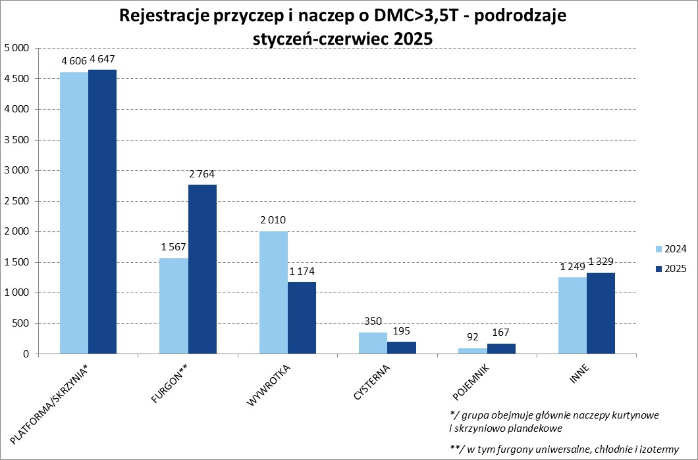

Ranking Naczepy DMC>3,5T
PZPM |  |  |  |  |  | 2025-07-10
Pierwsze rejestracje NOWYCH naczep* o DMC>3,5T, udział w rynku %
First Registrations of NEW Semi-Trailers with GVW>3.5T, Market Share %
 |  |  |  |  |  | Sztuki
Pozycja | Marka | Rok narastająco Styczeń - Czerwiec
 |  | YTD January - June
 |  | 2025 |  | 2024 |  | Zmiana % r/r
No. | Make
 |  | Ogółem | Udział % | Ogółem | Udział % | Change % y/y
 |  | Total | Mkt shr % | Total | Mkt shr %
1 | SCHMITZ CARGOBULL | 2958 | 32.7% | 1956 | 22.50% | 51.2%
2 | KRONE | 1500 | 16.6% | 1257 | 14.46% | 19.3%
3 | WIELTON | 1147 | 12.7% | 1008 | 11.59% | 13.8%
4 | KOEGEL | 1068 | 11.8% | 1061 | 12.20% | 0.7%
5 | SCHWARZMUELLER | 233 | 2.6% | 312 | 3.59% | -25.3%
6 | KAESSBOHRER | 224 | 2.5% | 172 | 1.98% | 30.2%
7 | FLIEGL | 158 | 1.7% | 142 | 1.63% | 11.3%
8 | BODEX | 151 | 1.7% | 256 | 2.94% | -41.0%
9 | KEMPF | 118 | 1.3% | 262 | 3.01% | -55.0%
10 | D-TEC | 106 | 1.2% | 91 | 1.05% | 16.5%
11 | BERGER | 102 | 1.1% | 99 | 1.14% | 3.0%
12 | ZASŁAW | 93 | 1.0% | 193 | 2.22% | -51.8%
13 | MEILLER-KIPPER | 87 | 1.0% | 92 | 1.06% | -5.4%
14 | INTER CARS - FEBER | 73 | 0.8% | 162 | 1.86% | -54.9%
 | FFB FELDBINDER | 68 | 0.8% | 72 | 0.83% | -5.6%
16 | MEGA | 67 | 0.7% | 139 | 1.60% | -51.8%
17 | STAS | 58 | 0.6% | 66 | 0.76% | -12.1%
18 | JANMIL | 50 | 0.6% | 56 | 0.64% | -10.7%
19 | BENALU | 45 | 0.5% | 100 | 1.15% | -55.0%
20 | SPITZER | 44 | 0.5% | 16 | 0.18% | 175.0%
 | Pozostałe / Others | 700 | 7.7% | 1183 | 13.6% | -40.8%
 | OGÓŁEM / TOTAL | 9050 | 100% | 8695 | 100% | 4.1%
*/ bez rejestracji czasowych
Źródło: analizy PZPM na podstawie CEP
Source: PZPM analysis based on Central Register of Vehicles
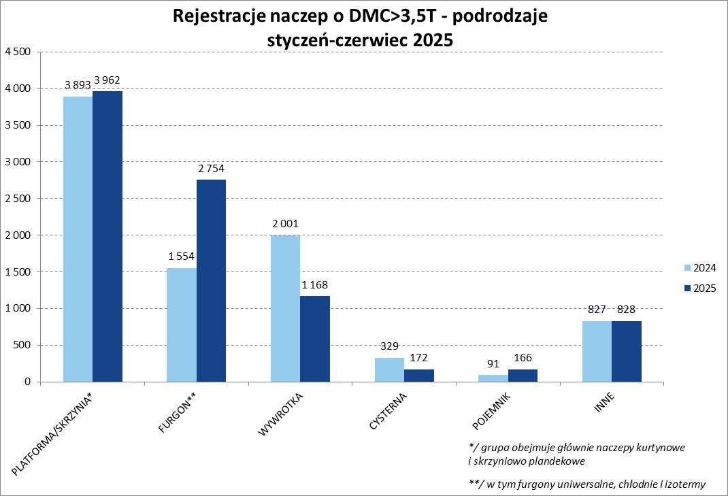

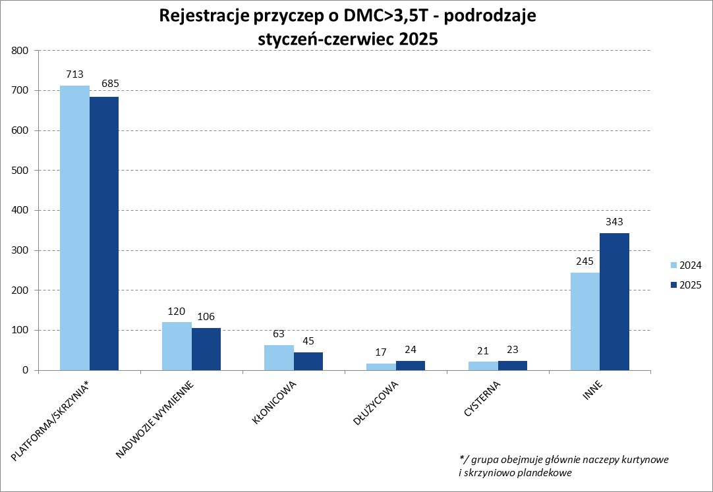

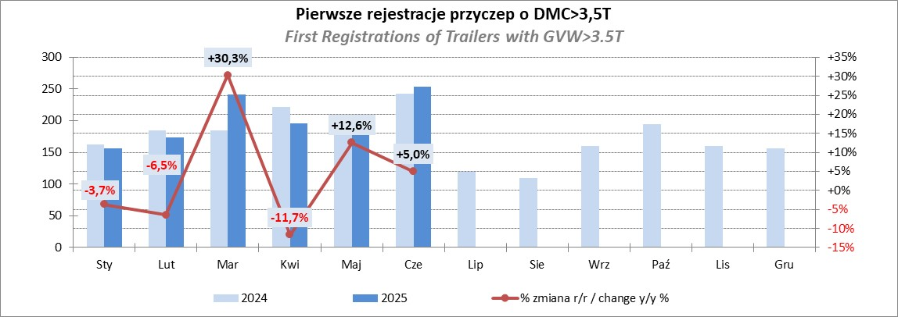

Przyczepy lekkie
PZPM |  |  |  |  |  | 2025-07-10
Pierwsze rejestracje NOWYCH przyczep lekkich*, udział w rynku %
First Registrations of NEW Light Trailers*, Market Share %
 |  |  |  |  |  | Sztuki / Units
Pozycja | Marka | Rok narastająco Styczeń - Czerwiec
 |  | YTD January - June
 |  | 2025 |  | 2024 |  | Zmiana % r/r
No. | Make
 |  | Ogółem | Udział % | Ogółem | Udział % | Change % y/y
 |  | Total | Mkt shr % | Total | Mkt shr %
1 | NEPTUN-SORELPOL | 6934 | 25.75% | 6486 | 26.52% | 6.9%
2 | TEMARED | 6426 | 23.87% | 5834 | 23.86% | 10.1%
3 | ZASŁAW | 1725 | 6.41% | 1382 | 5.65% | 24.8%
4 | BRENDERUP-THULE TRAILERS | 1670 | 6.20% | 842 | 3.44% | 98.3%
5 | FARO | 1185 | 4.40% | 1169 | 4.78% | 1.4%
6 | NIEWIADÓW | 1178 | 4.38% | 1507 | 6.16% | -21.8%
7 | RYDWAN | 842 | 3.13% | 913 | 3.73% | -7.8%
8 | MARTZ | 802 | 2.98% | 669 | 2.74% | 19.9%
9 | WIOLA | 524 | 1.95% | 451 | 1.84% | 16.2%
10 | FRACHT | 503 | 1.87% | 512 | 2.09% | -1.8%
11 | WIDPOL | 441 | 1.64% | 536 | 2.19% | -17.7%
12 | LORRIES | 284 | 1.05% | 304 | 1.24% | -6.6%
13 | MASTER-TECH | 275 | 1.02% | 318 | 1.30% | -13.5%
14 | STIM | 269 | 1.00% | 282 | 1.15% | -4.6%
 | GŁOWACZ | 250 | 0.93% | 275 | 1.12% | -9.1%
16 | TOP TRAILER | 242 | 0.90% | 20 | 0.08% | 1110.0%
17 | MER | 236 | 0.88% | 191 | 0.78% | 23.6%
18 | VESTA POLSKA | 235 | 0.87% | 0 | 0.00%
19 | SPAWLINE | 226 | 0.84% | 204 | 0.83% | 10.8%
20 | W.N.P. M.SUSKI | 209 | 0.78% | 258 | 1.06% | -19.0%
 | Pozostałe / Others | 2467 | 9.2% | 2300 | 9.4% | 7.3%
 | OGÓŁEM / TOTAL | 26923 | 100% | 24453 | 100% | 10.1%
*/ bez rejestracji czasowych
Źródło: analizy PZPM na podstawie CEP
Source: PZPM analysis based on Central Register of Vehicles
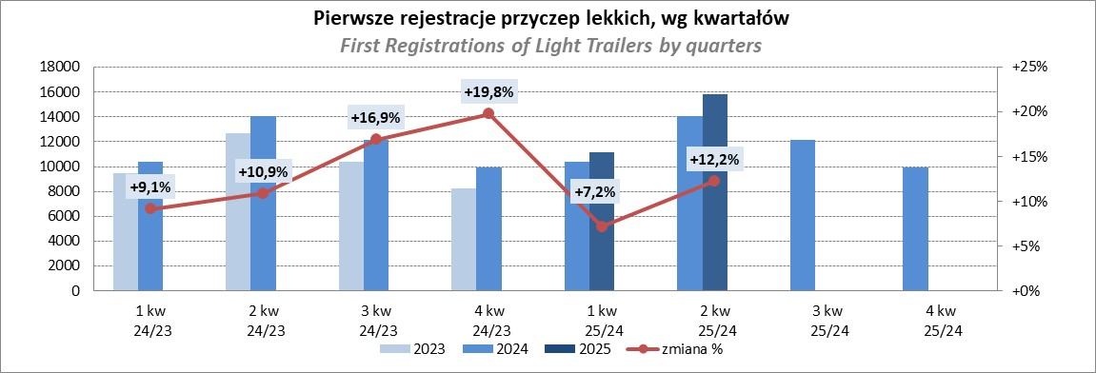

Ranking_P-CR
PZPM |  |  |  |  |  | 2025-07-10
Pierwsze rejestracje NOWYCH przyczep ciężarowych rolniczych*, udział w rynku %
First Registrations of NEW Agricultural Trailers*, Market Share %
 |  |  |  |  |  | Sztuki / Units
Pozycja | Marka | Rok narastająco Styczeń - Czerwiec
 |  | YTD January - June
 |  | 2025 |  | 2024 |  | Zmiana % r/r
No. | Make
 |  | Ogółem | Udział % | Ogółem | Udział % | Change % y/y
 |  | Total | Mkt shr % | Total | Mkt shr %
1 | PRONAR | 832 | 24.87% | 617 | 24.55% | 34.8%
2 | METAL-FACH | 534 | 15.96% | 368 | 14.64% | 45.1%
3 | METALTECH | 270 | 8.07% | 233 | 9.27% | 15.9%
4 | WIELTON | 210 | 6.28% | 167 | 6.65% | 25.7%
5 | ZASŁAW | 180 | 5.38% | 102 | 4.06% | 76.5%
6 | JOSKIN | 175 | 5.23% | 160 | 6.37% | 9.4%
7 | MEPROZET | 116 | 3.47% | 135 | 5.37% | -14.1%
8 | FLIEGL | 98 | 2.93% | 53 | 2.11% | 84.9%
9 | PPHU WODZIŃSKI | 86 | 2.57% | 107 | 4.26% | -19.6%
10 | POMOT | 85 | 2.54% | 77 | 3.06% | 10.4%
11 | TECHMONT | 69 | 2.06% | 54 | 2.15% | 27.8%
12 | URSUS | 66 | 1.97% | 37 | 1.47% | 78.4%
13 | MARPOL | 50 | 1.49% | 52 | 2.07% | -3.8%
14 | CYNKOMET | 48 | 1.43% | 39 | 1.55% | 23.1%
15 | BBC | 39 | 1.17% | 27 | 1.07% | 44.4%
 | Pozostałe / Others | 487 | 14.6% | 285 | 11.3% | 70.9%
 | OGÓŁEM / TOTAL | 3345 | 100% | 2513 | 100% | 33.1%
*/ bez rejestracji czasowych
Źródło: analizy PZPM na podstawie CEP
Source: PZPM analysis based on Central Register of Vehicles
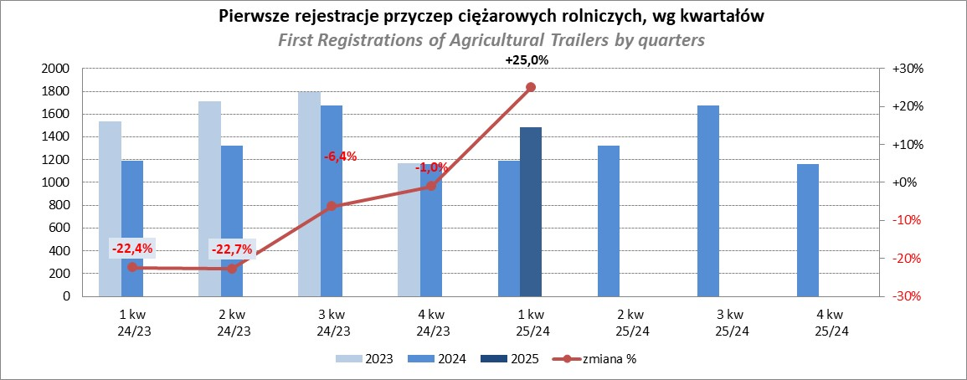

PZPM
Source: PZPM analysis based on Central Register of Vehicles

Ranking_CR
PZPM |  |  |  |  |  | 2025-07-10
Pierwsze rejestracje NOWYCH ciągników rolniczych*, udział w rynku %
First Registrations of NEW Agricultural Tractors*, Market Share %
 |  |  |  |  |  | Sztuki / Units
Pozycja | Marka | Rok narastająco Styczeń - Czerwiec
 |  | YTD January - June
 |  | 2025 |  | 2024 |  | Zmiana % r/r
No. | Make
 |  | Ogółem | Udział % | Ogółem | Udział % | Change % y/y
 |  | Total | Mkt shr % | Total | Mkt shr %
1 | NEW HOLLAND | 805 | 15.53% | 480 | 12.46% | 67.7%
2 | JOHN DEERE | 596 | 11.49% | 551 | 14.30% | 8.2%
3 | KUBOTA | 498 | 9.60% | 485 | 12.59% | 2.7%
4 | DEUTZ-FAHR | 489 | 9.43% | 326 | 8.46% | 50.0%
5 | CASE IH | 410 | 7.91% | 302 | 7.84% | 35.8%
6 | CLAAS | 361 | 6.96% | 237 | 6.15% | 52.3%
7 | MASSEY FERGUSON | 291 | 5.61% | 211 | 5.48% | 37.9%
8 | VALTRA | 244 | 4.71% | 162 | 4.20% | 50.6%
9 | SOLIS | 235 | 4.53% | 183 | 4.75% | 28.4%
10 | FENDT | 192 | 3.70% | 166 | 4.31% | 15.7%
11 | FARMTRAC | 152 | 2.93% | 144 | 3.74% | 5.6%
12 | LS | 135 | 2.60% | 52 | 1.35% | 159.6%
13 | LOVOL | 129 | 2.49% | 38 | 0.99% | 239.5%
14 | STEYR | 109 | 2.10% | 79 | 2.05% | 38.0%
15 | DAEDONG-KIOTI | 92 | 1.77% | 30 | 0.78% | 206.7%
 | Pozostałe / Others | 447 | 8.6% | 407 | 10.6% | 9.8%
 | OGÓŁEM / TOTAL | 5,185 | 100% | 3,853 | 100% | 34.6%
*Pojazdy zarejestrowane jako Ciągniki Rolnicze bez wyróżnionych jako potencjalne ATV / UTV
** Liczby zawierają rejestracje czasowe na koniec miesięcy
Źródło: analizy PZPM na podstawie CEP
*Vehicles registered as Agricultural Tractors without considered as ATV / UTV
Source: PZPM analysis based on Central Register of Vehicles
